JASSO GPA計算 SI-3
GPA Calculation in JASSO Scale (JASSO算出式)
◆ 日本学生支援機構（JASSO）奨学金申請希望の場合、「例」のシートを参考に「記入用」のシート内の黄色セルをすべて記入し、提出してください。

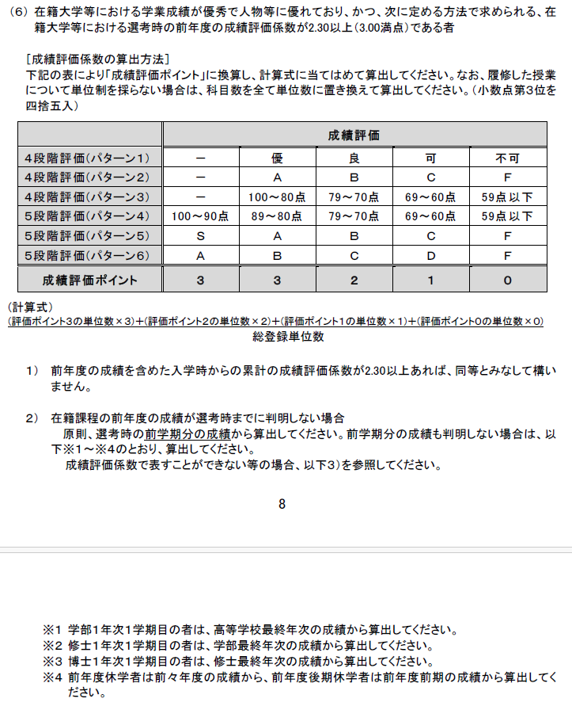
氏名： |  | 筑波大学 評価 | JASSO 成績評価 ポイント
学年： 年 |  | A+ | 3
 |  | A | 3
 |  | B | 2
 |  | C | 1
 |  | D | 0
 |  | *PやFは計算しないでください。
 |  | A+からDまでの評価のみです。A+はAとして計算してください。

(ア) 年度／学期 | (イ) 科目名 | (ウ) 筑波大学 評価 | (エ)JASSO成績評価 ポイント *自動入力 | (オ) 単位数 | (エ) x (オ) *自動入力
 |  |  | FALSE |  | 0
 |  |  | FALSE |  | 0
 |  |  | FALSE |  | 0
 |  |  | FALSE |  | 0
 |  |  | FALSE |  | 0
 |  |  | FALSE |  | 0
 |  |  | FALSE |  | 0
 |  |  | FALSE |  | 0
 |  |  | FALSE |  | 0
 |  |  | FALSE |  | 0
 |  |  | FALSE |  | 0
 |  |  | FALSE |  | 0
 |  |  | FALSE |  | 0
 |  |  | FALSE |  | 0
 |  |  | FALSE |  | 0
 |  |  | FALSE |  | 0
行が足りない場合は新しい行を挿入し、D列・F列の計算式をコピーしてください。
 |  |  | FALSE |  | 0
 |  |  | FALSE |  | 0
 |  |  | FALSE |  | 0
 |  |  | FALSE |  | 0
 |  |  | FALSE |  | 0
 |  |  | FALSE |  | 0
 |  |  | FALSE |  | 0
 |  |  | FALSE |  | 0
 |  |  | FALSE |  | 0
 |  |  | FALSE |  | 0
 |  |  | FALSE |  | 0
 |  |  | FALSE |  | 0
 |  |  | FALSE |  | 0
 |  |  | FALSE |  | 0
 |  |  | FALSE |  | 0
 |  |  | FALSE |  | 0
 |  |  | FALSE |  | 0
 |  |  | FALSE |  | 0
 |  |  | FALSE |  | 0
 |  |  | FALSE |  | 0
 |  |  | FALSE |  | 0
 |  |  | FALSE |  | 0
 | (カ) 総登録単位数 |  |  | 0
 | (キ) JASSO成績評価総合ポイント |  |  |  | 0

 | JASSO成績評価係数= (カ) /(キ) |  | #DIV/0!

SI-4（個人用）20120427修正版_ゆうちょ記入例
 | 部局担当 事務者記入欄 | ※ |  |  | より上側、部局担当事務者記入欄です（必須）。
 |  |  |  |  |  |  |  |  |  |  |  |  |  | ※担当者欄未記入の場合は、給与明細書の配布先担当等へご連絡させて頂きます。
 |  | ①該当する番号に○を付けて下さい。

 |  | １．常勤職員 ２．非常勤職員 ３．その他（学生等） |  |  |  |  |  |  |  |  |  |  |  | 担当部局名
 |  | ②既に登録済の方で記載事項変更の場合、相手先ｺｰﾄﾞを記入して下さい。 相手先コード（12桁） ： |  |  |  |  |  |  |  |  |  |  |  | 担当事務者名 |  |  |  |  |  | （内線）

記載例 （ゆうちょ銀行）
様式１ （個人用） |  |  |  |  |  |  |  |  |  |  |  |  |  |  |  |  | 平成 |  | 年 |  | 月 | 日

振 込 先 等 登 録 依 頼 書
 | 筑波大学 御中

 | 筑波大学より支払われるべき代金について、下記記載事項により、振込先等登録願います。

 | ※下記の太枠内を遺漏なく記入・□をチェックして下さい。 |  |  |  |  |  |  |  |  |  |  |  |  |  |  | 提出先（必ず支援室等の担当事務を経由して提出して下さい）
 | 振込区分 |  | □ 「給与及び旅費・謝金の振込先両方」 を新規登録又は変更 |  |  |  |  |  |  |  |  |  |  |  |  | 原本を人事課（給与支給）へ （短期雇用者の場合は担当事務で保管）
 |  |  |  |  |  |  |  |  |  |  |  |  |  |  |  | 写しを財務管理課（出納）へ
 |  |  | □ 「給与の振込先のみ」 新規登録又は変更 |  |  |  |  |  |  |  |  |  |  |  |  | 原本を人事課（給与支給）へ
 |  |  | □ 「旅費・謝金の振込先のみ」 新規登録又は変更 |  |  |  |  |  |  |  |  |  |  |  |  | 写しを財務管理課（出納）へ （原本は担当事務で保管）

 | 依頼区分 |  | □ 新規 |  | □ 振込先の変更 |  |  |  |  | □ 婚姻等の改姓による氏名・口座名義の変更
 |  |  |  |  | □ 住所の変更 |  |  |  |  | □ その他（ |  |  |  |  |  |  |  |  |  |  |  | ）

 | 依 頼 者 |  | フリガナ |  | ツクバ タロウ |  |  |  |  |  |  |  |  |  |  | 所属 |  | ○○系
 |  |  | 氏 名 |  | 筑波 太郎 |  |  |  |  |  |  |  |  |  | ㊞

 |  |  | 生年月日 |  |  | １９ ９９ 年 １ 月 １ 日 |  |  |  |  |  |  | 電話番号 |  |  | （●●●）▲▲▲－◆◆◆◆

 |  |  | ﾒｰﾙｱﾄﾞﾚｽ （携帯ｱﾄﾞﾚｽ不可） |  |  |  | tsukubatarou |  |  |  |  |  |  | ＠ | un.tsukuba.ac.jp

 |  |  | 現住所 |  |  |  | 〒 | 3 | 0 | 5 | － | 8 | 5 | 7 | 7
 |  |  |  |  |  |  |  | 茨城県つくば市天王台１－１－１

 |  |  | 住民登録住所 |  |  |  | 〒 | 1 | 0 | 0 | － | 8 | 9 | 5 | 9
 |  |  |  |  |  |  |  | 東京都千代田区霞が関１－２－３
 |  |  | ※現住所と同じ場合は記載不要

 | 個人番号 （左詰め） |  | 1 | 2 | 3 | 4 | 5 | 6 | 7 | 8 |  |  |  |  | 給与の振込先の場合、ここに記載した個人番号の振込情報を登録・変更しますので、登録・変更したい個人番号のみを記載して下さい。
お手持ちの通帳を記帳いただくと、
【店番】【口座番号】が記載されますので、必ず
記入してください。
【記号】【番号】は通帳の見開き又はキャッシュカードに記載されています。

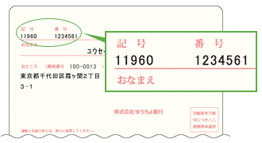
 |  |  |  |  | ゆうちょ銀行（郵便局） |  |  |  |  |  |  |  |  |  | その他の金融機関
 | １． | 金融機関名 （金融機関コード）
 |  |  |  |  | 銀行ｺｰﾄﾞ |  |  |  |  |  | 9 | 9 | 0 | 0 |  |  |  |  |  | 銀行・信用金庫・組合

 |  |  |  |  | 記号 |  | 1 | 1 | 9 | 6 | 0 |  |  |  | 銀行ｺｰﾄﾞ

 |  |  |  |  | 店番 |  | 1 | 9 | 8 |  |  |  |  |  |  |  |  |  |  |  | 支店・店

 | ゆうちょ銀行 又は その他の金融機関 いずれかを選択 |  |  |  | 番号（8桁） |  | 0 | 1 | 2 | 3 | 4 | 5 | 6 | 1 | 支店ｺｰﾄﾞ

 |  |  |  |  | 口座番号 |  |  | 0 | 1 | 2 | 3 | 4 | 5 | 6 | 口座番号

 | ２． | 預金種別 |  |  | □ 普通預金 |  |  | ※該当する方にチェック |  | ３．預金口座 名義 |  |  | フ リ ガ ナ ツクバ タロウ
 |  |  |  |  |  |  |  |  |  |  |  |  |  | 筑波 太郎
 |  |  |  |  | □ 当座預金

 | ４． | 振込（変更）時期 |  |  |  |  | 平成24 |  |  | 年 | 12 |  | 月支給の |  | □ 給 与 |  |  | から | ※未記入の場合、提出後次の支給分より登録・変更します。
 |  | ※給与の振込先を登録・変更の場合に記載 |  |  |  |  |  |  |  |  |  |  |  |  | □ 賞 与

 | ※１ | 記載事項に一字でも誤字がありますと振込不能になりますので、正確に記入願います。また変更が生じた場合、本様式にて変更手続き願います。
 | ※２ | 預金口座名義は、労働基準法等の定めにより、振込依頼者本人の口座でなければ振込できません（屋号付きの口座等も不可）。
 | ※３ | メールアドレスを記入した場合、振込通知が送信されます。（給与、賞与を除く）
 | ※４ | ご記入いただいた情報は、個人情報保護法に基づき、本学からの振込に関する業務に際してのみ使用させていただき、個人情報をご本人の
 |  | 同意なく第三者へ提供・開示することはありません。

SI-4（個人用）20120427修正版_その他金融機関記入例
 | 部局担当 事務者記入欄 | ※ |  |  | より上側、部局担当事務者記入欄です（必須）。
 |  |  |  |  |  |  |  |  |  |  |  |  |  | ※担当者欄未記入の場合は、給与明細書の配布先担当等へご連絡させて頂きます。
 |  | ①該当する番号に○を付けて下さい。

 |  | １．常勤職員 ２．非常勤職員 ３．その他（学生等） |  |  |  |  |  |  |  |  |  |  |  | 担当部局名
 |  | ②既に登録済の方で記載事項変更の場合、相手先ｺｰﾄﾞを記入して下さい。 相手先コード（12桁） ： |  |  |  |  |  |  |  |  |  |  |  | 担当事務者名 |  |  |  |  |  |  | （内線）

記入例（常陽銀行ほか、ゆうちょ以外）
様式１ （個人用） |  |  |  |  |  |  |  |  |  |  |  |  |  |  |  |  | 平成 |  |  | 年 |  | 月 |  | 日

振 込 先 等 登 録 依 頼 書
 | 筑波大学 御中

 | 筑波大学より支払われるべき代金について、下記記載事項により、振込先等登録願います。

 | ※下記の太枠内を遺漏なく記入・□をチェックして下さい。 |  |  |  |  |  |  |  |  |  |  |  |  |  |  | 提出先（必ず支援室等の担当事務を経由して提出して下さい）
 | 振込区分 |  | □ 「給与及び旅費・謝金の振込先両方」 を新規登録又は変更 |  |  |  |  |  |  |  |  |  |  |  |  | 原本を人事課（給与支給）へ （短期雇用者の場合は担当事務で保管）
 |  |  |  |  |  |  |  |  |  |  |  |  |  |  |  | 写しを財務管理課（出納）へ
 |  |  | □ 「給与の振込先のみ」 新規登録又は変更 |  |  |  |  |  |  |  |  |  |  |  |  | 原本を人事課（給与支給）へ
 |  |  | □ 「旅費・謝金の振込先のみ」 新規登録又は変更 |  |  |  |  |  |  |  |  |  |  |  |  | 写しを財務管理課（出納）へ （原本は担当事務で保管）

 | 依頼区分 |  | □ 新規 |  | □ 振込先の変更 |  |  |  |  | □ 婚姻等の改姓による氏名・口座名義の変更
 |  |  |  |  | □ 住所の変更 |  |  |  |  | □ その他（ |  |  |  |  |  |  |  |  |  |  |  |  |  | ）

 | 依 頼 者 |  | フリガナ |  | ツクバ ジロウ |  |  |  |  |  |  |  |  |  |  | 所属 |  | ○○研究科
 |  |  | 氏 名 |  | 筑波 次郎 |  |  |  |  |  |  |  |  |  | ㊞

 |  |  | 生年月日 |  |  | １９ ９９ 年 １２ 月 ３１ 日 |  |  |  |  |  |  | 電話番号 |  |  | （●●●）▲▲▲－◆◆◆◆

 |  |  | ﾒｰﾙｱﾄﾞﾚｽ （携帯ｱﾄﾞﾚｽ不可） |  |  |  | tsukubajirou |  |  |  |  |  |  | ＠ | un.tsukuba.ac.jp

 |  |  | 現住所 |  |  |  | 〒 | 3 | 0 | 0 | － | 0 | 0 | 5 | 1
 |  |  |  |  |  |  |  | 茨城県土浦市真鍋１－２－３

 |  |  | 住民登録住所 |  |  |  | 〒 |  |  |  | －
 |  |  |  |  |  |  |  | 同上
 |  |  | ※現住所と同じ場合は記載不要

 | 個人番号 （左詰め） |  | Z | R | 1 | 2 | 3 | 4 | 5 | 6 | 7 | 8 |  |  | 給与の振込先の場合、ここに記載した個人番号の振込情報を登録・変更しますので、登録・変更したい個人番号のみを記載して下さい。

 |  |  | Z | T | 9 | 8 | 7 | 6 | 5 | 4 | 3 | 2

 |  |  |  |  | ゆうちょ銀行（郵便局） |  |  |  |  |  |  |  |  |  | その他の金融機関
 | １． | 金融機関名 （金融機関コード）
 |  |  |  |  | 銀行ｺｰﾄﾞ |  |  |  |  |  | 9 | 9 | 0 | 0 | 常 陽 |  |  |  |  |  | 銀行・信用金庫・組合

 |  |  |  |  | 記号 |  |  |  |  |  |  |  |  |  | 銀行ｺｰﾄﾞ |  |  |  |  |  | 0 | 1 | 3 | 0

 |  |  |  |  | 店番 |  |  |  |  |  |  |  |  |  | 研究学園都市 |  |  |  |  |  |  | 支店・店

 | ゆうちょ銀行 又は その他の金融機関 いずれかを選択 |  |  |  | 番号（8桁） |  |  |  |  |  |  |  |  |  | 支店ｺｰﾄﾞ |  |  |  |  |  |  | 1 | 0 | 4

 |  |  |  |  | 口座番号 |  |  |  |  |  |  |  |  |  | 口座番号 |  |  | 1 | 2 | 3 | 4 | 5 | 6 | 7

 | ２． | 預金種別 |  |  | □ 普通預金 |  |  | ※該当する方にチェック |  | ３．預金口座 名義 |  |  | フ リ ガ ナ ツクバ ジロウ
 |  |  |  |  |  |  |  |  |  |  |  |  |  | 筑波 次郎
 |  |  |  |  | □ 当座預金

 | ４． | 振込（変更）時期 |  |  |  |  | 平成24 |  |  | 年 | 12 |  | 月支給の |  | □ 給 与 |  |  | から |  | ※未記入の場合、提出後次の支給分より登録・変更します。
 |  | ※給与の振込先を登録・変更の場合に記載 |  |  |  |  |  |  |  |  |  |  |  |  | □ 賞 与

 | ※１ | 記載事項に一字でも誤字がありますと振込不能になりますので、正確に記入願います。また変更が生じた場合、本様式にて変更手続き願います。
 | ※２ | 預金口座名義は、労働基準法等の定めにより、振込依頼者本人の口座でなければ振込できません（屋号付きの口座等も不可）。
 | ※３ | メールアドレスを記入した場合、振込通知が送信されます。（給与、賞与を除く）
 | ※４ | ご記入いただいた情報は、個人情報保護法に基づき、本学からの振込に関する業務に際してのみ使用させていただき、個人情報をご本人の
 |  | 同意なく第三者へ提供・開示することはありません。

